Solicitud gráfica
 | Asignatura: | Matemáticas |  |  | Fecha:
 | Grado: | 4
 | Título del tema: | Los números fraccionarios |  |  | ¿Cuaderno de estudio o recurso? | Recurso
 | Editor: | Johanna Montejo Rozo |  |  | Motor del recurso | F1

 | Código guión o recurso: | MA_04_04_CO_REC10 | ← Para determinar este código, visite la hoja de Ayuda
 |  |  |  |  | ESPECIFICACIÓN DE ARCHIVOS A ENTREGAR
Núm. | Archivo Shutterstock o ruta en web | Imagen para: | Tipo | Formato | Nombre imagen SMALL | Tamaño imagen SMALL | Nombre imagen ZOOM | Tamaño imagen ZOOM | Descripción | Observaciones
IMG01 | 156930275 | Recurso F1 | Fotografía | Horizontal | MA_04_04_CO_REC10_IMG01.jpg | 950 x 608 px |  |  | Foto de varias naranjas, donde una de ellas está dividida en dos partes iguales o partida por la mitad. | 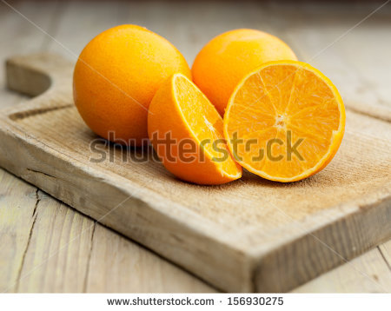
IMG02 | 113607577 | Recurso F1 | Fotografía | Horizontal | MA_04_04_CO_REC10_IMG02.jpg | 950 x 608 px |  |  | Foto de seis niños, donde cuatro de ellos son niñas. | 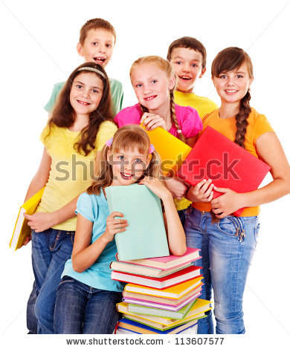
IMG03 | 175520738 | Recurso F1 | Fotografía | Horizontal | MA_04_04_CO_REC10_IMG03.jpg | 950 x 608 px |  |  | Niño leyendo un libro | 
IMG04 | 179788793 | Recurso F1 | Fotografía | Horizontal | MA_04_04_CO_REC10_IMG04.jpg | 950 x 608 px |  |  | Grupo de galletas de chips de chocolate | 

